加速系数与可靠性测试时间计算
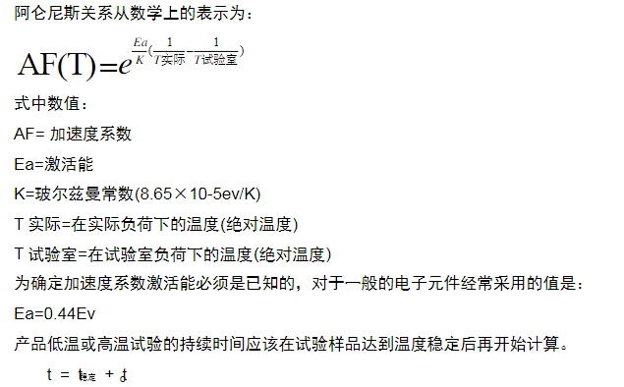
加速系数的计算

Ea(激活能) | 0.8 | ev
K | 0.000086
室温 | 25 | ℃
测试温度 | 85 | ℃
室内湿度 | 0.75
测试湿度 | 0.85
AF（加速倍数） | 159.44642733

可信度 | 90%
MTBF(平均故障间隔) | 20000 | H
样品数 | 7
r（失效数） | 1
CHIINV | 7.7794403397
信心水准 | 3.8897201699

可靠性测试时间 | 69.700440366 | H

CHIINV失效系数表
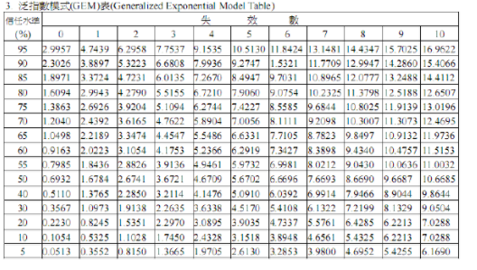

产品可靠度与信心水准与样品数关系
